Betting Decisions
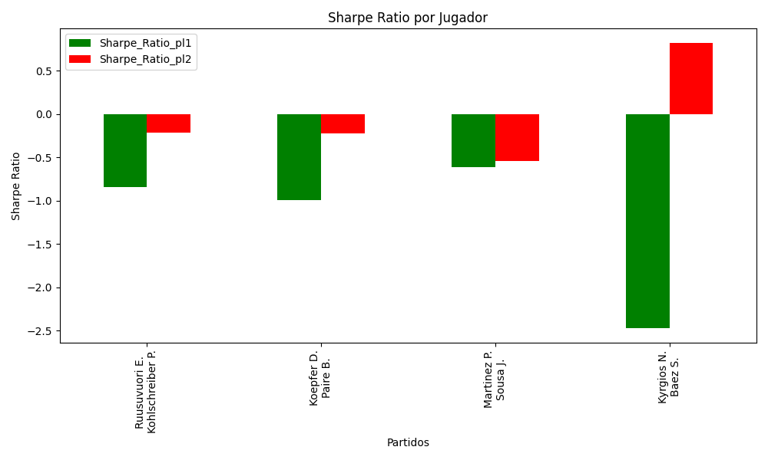
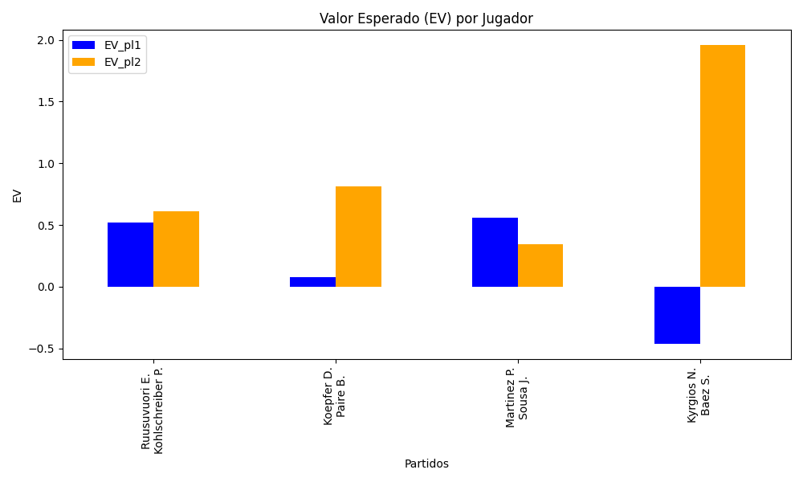
Surface | pl1 | pl1_flag | pl1_hand | pl1_bet | pl2 | pl2_flag | pl2_hand | pl2_bet | Result | DiffProffTime | DiffPts | DiffWeight | DiffHeight | Class | Prob_win_pl1 | Prob_win_pl2 | Accuracy | date_run | EV_pl1 | EV_pl2 | Std_Dev_pl1 | Std_Dev_pl2 | Sharpe_Ratio_pl1 | Sharpe_Ratio_pl2 | Best_Bet_EV | match | Best_Bet | Best_Bet_Sharpe | Money_to_Bet | Prob_Win | Payout
hard | Ruusuvuori E. | FIN | Right-Handed | 1.24 | Kohlschreiber P. | DEU | Right-Handed | 4.01 | 0 | -16 | 398 | 9 | 10 | 0 | 0.67847338556 | 0.32152661444 | 0.4375 | 2022-03-11 | 0.51978038365 | 0.61084833836 | 0.57915732974 | 1.8729200744 | -0.84643600482 | -0.21311729587 | 0.51978038365 | Ruusuvuori E. Kohlschreiber P. | pl1 | -0.84643600482 | 0.29 | 0.67847338556 | 1.24
hard | Koepfer D. | DEU | Left-Handed | 1.95 | Paire B. | FRA | Right-Handed | 1.85 | 0 | -3 | 14 | -1 | -16 | 1 | 0.36481897317 | 0.63518102683 | 0.4375 | 2022-03-11 | 0.076215970841 | 0.81026592648 | 0.93868975554 | 0.89055181936 | -0.99477385754 | -0.22428124808 | 0.81026592648 | Koepfer D. Paire B. | pl2 | -0.22428124808 | 0.29 | 0.63518102683 | 1.85
hard | Martinez P. | ESP | Right-Handed | 1.51 | Sousa J. | PRT | Right-Handed | 2.55 | 0 | -8 | 310 | 2 | 0 | 0 | 0.62161165207 | 0.37838834793 | 0.4375 | 2022-03-11 | 0.56024524671 | 0.34327863514 | 0.73232759263 | 1.2367121597 | -0.61414421336 | -0.53910795622 | 0.56024524671 | Martinez P. Sousa J. | pl1 | -0.61414421336 | 0.29 | 0.62161165207 | 1.51
hard | Kyrgios N. | AUS | Right-Handed | 1.44 | Baez S. | ARG | Right-Handed | 2.79 | 0 | 6 | -3931 | 15 | 23 | 1 | 0.21949333969 | 0.78050666031 | 0.4375 | 2022-03-11 | -0.46443625115 | 1.9581202426 | 0.59602087685 | 1.1547904489 | -2.4737996745 | 0.82103228639 | 1.9581202426 | Kyrgios N. Baez S. | pl2 | 0.82103228639 | 5 | 0.78050666031 | 2.79

Monte Carlo Summary
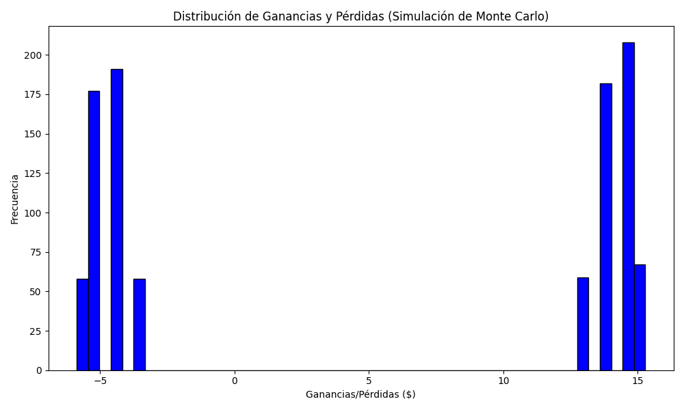
Promedio de Ganancia/Pérdida | Mediana de Ganancia/Pérdida | Ganancia/Pérdida Máxima | Ganancia/Pérdida Mínima | Probabilidad de Ganancia (>0)
5.035227 | 13.08 | 15.284 | -5.87 | 0.516

